МДҰ әдіскерінің жинағы
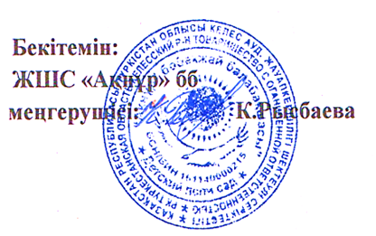
 |  |  |  |  |  |  |  |  |  |  |  |  |  |  |  |  |  |  |  |  | Қосымша 2
 | Мектепке дейінгі ұйым бойынша әдіскерінің жинағы |  |  |  |  |  |  | МДҰ атауы ЖШС "АКНУР" бөбекжай-бақшасы
 | Әдіскерінің аты-жөні |  |  |  |  |  |  | Мекен-жайы__М.ГОРЬКИЙ ауылы, Әділет №31
МОНИТОРИНГ АРАЛЫК ЖИЫНТЫК |  |  |  |  |  |  |  | Оқыту тілі____қазақ____________

Жас ерекшелік топтары | Балалар саны | Физикалық қасиеттерді дамыту |  |  | Коммуникативтік дағдыларды дамыту |  |  | Танымдық және зияткерлік дағдыларды дамыту |  |  | Балалардың шығармашылық дағдыларын, зерттеу іс-әрекетін дамыту |  |  | Әлеуметтік-эмоционалды дағдыларды қалыптастыру |  |  | БАРЛЫҒЫ
 |  | олардың ішінде жоғары деңгей | олардың ішінде орташа деңгей | олардың ішінде төмен деңгей | олардың ішінде жоғары деңгей | олардың ішінде орташа деңгей | олардың ішінде төмен деңгей | олардың ішінде жоғары деңгей | олардың ішінде орташа деңгей | олардың ішінде төмен деңгей | олардың ішінде жоғары деңгей | олардың ішінде орташа деңгей | олардың ішінде төмен деңгей | олардың ішінде жоғары деңгей | олардың ішінде орташа деңгей | олардың ішінде төмен деңгей | олардың ішінде жоғары деңгей | % | олардың ішінде орташа деңгей | % | олардың ішінде төмен деңгей | %
Ортаңғы топ | 50 | 16 | 24 | 10 | 16 | 24 | 10 | 19 | 24 | 7 | 18 | 22 | 10 | 16 | 24 | 10 | 17 | 41 | 41 | 43 | 15 | 16
Ересек топ | 25 | 12 | 8 | 5 | 12 | 8 | 5 | 12 | 8 | 5 | 12 | 8 | 5 | 12 | 8 | 5 | 32 | 51 | 28 | 44 | 3 | 5
Барлығы | 75 | 28 | 32 | 15 | 28 | 32 | 15 | 31 | 32 | 12 | 30 | 30 | 15 | 28 | 32 | 15
% | 100 | 37 | 43 | 20 | 37 | 44 | 20 | 41 | 43 | 16 | 39 | 40 | 20 | 37 | 43 | 20

